Sheet1
序号 | 名称 | 游戏内目前效果 | 说明 | 参考图
1 | 游戏大厅UI | 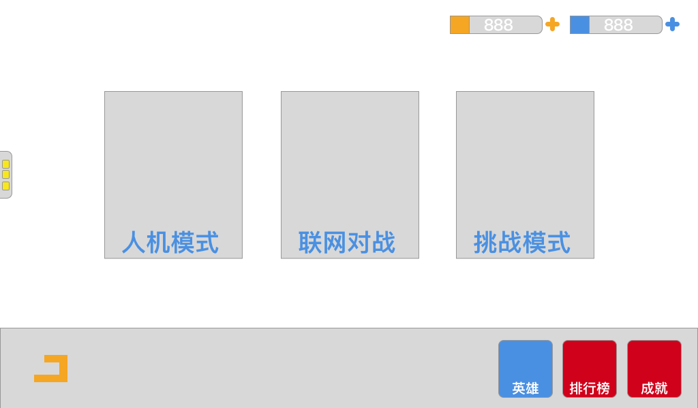 | 尺寸:1024x600 功能说明： 1.三种游戏模式，人机，联网，挑战 2.二种货币形式，金币与宝石 3.三个子面版，英雄，排行榜，成就 4.预留聊天，先只做一个提示条。 尺寸说明，制作时比例按照1024x600,该区域一定会在游戏内显示，背景图大小不要超过1024x1024. 图标大小最好导出时能大一些。所以美术同学制作时应该用2048x2048等大分辨率制作，导出时再根据具体情况缩小。 注：TPS这个参考版本总共改过8版，这是最终版，个人感觉重点突出，可扩展性强。 | 